Zuschläge
Zusammensetzung Stundenlohn

Martin Muster |  |  |  | Prozentsatz Ferientage

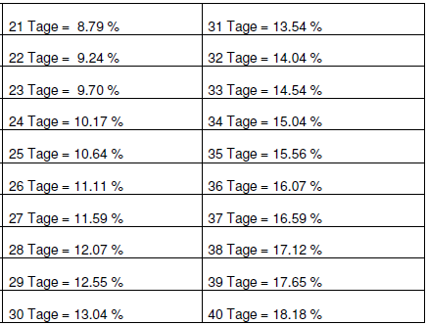
Grundlohn |  | 25.70
Ferien | 13.04% | 3.35 | gemäss Tabelle
Feiertage | 3.59% | 0.90
Nettolohn |  | 29.95
13ter | 8.33% | 2.50
Bruttolohn |  | 32.45

rüchwärts berechnen

Bruttolohn |  | 32.45
13ter | 8.33% | 2.50
Nettolohn |  | 29.95
Ferien | 13.04% | 3.35 | gemäss Tabelle
Feiertage | 3.59% | 0.90
Grundlohn |  | 25.70

